Evidencia
#7: | Colocar pie de página
 | Como usuario, quiero un footer en la aplicación para poder mostrar información relevante de la empresa

Criterios de aceptación
id | Titulo | Cumple
1 | Se debe crear un footer que ocupe el 100% del ancho de la pantalla y que esté ubicado en el pie de página en todas las páginas de la aplicación. | ok
2 | Dentro del footer, debe existir un bloque alineado a la izquierda que contenga el isologotipo de la empresa, el año y el copyright correspondiente. | ok
3 | El isologotipo, el año y el copyright deben ser legibles y estar diseñados de acuerdo con la identidad visual de la empresa. | ok
4 | El footer debe ser optimizado para diferentes dispositivos y resoluciones de pantalla. | ok
5
6
7

Evidencia
1

2

3

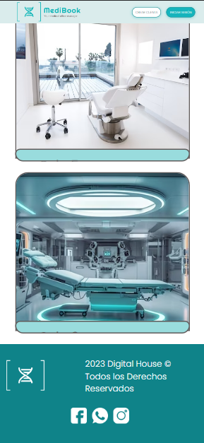
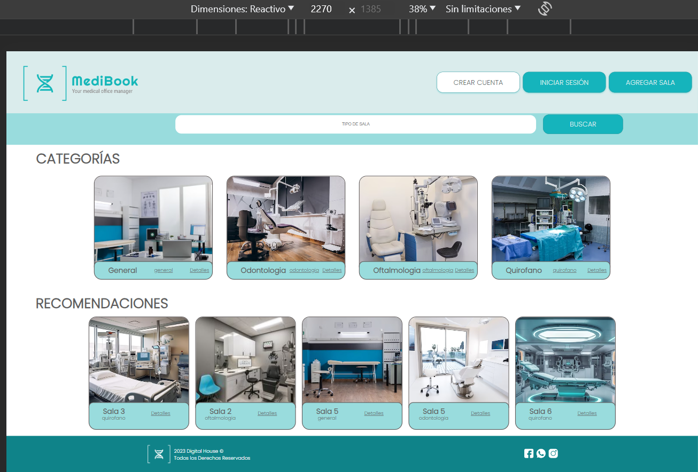
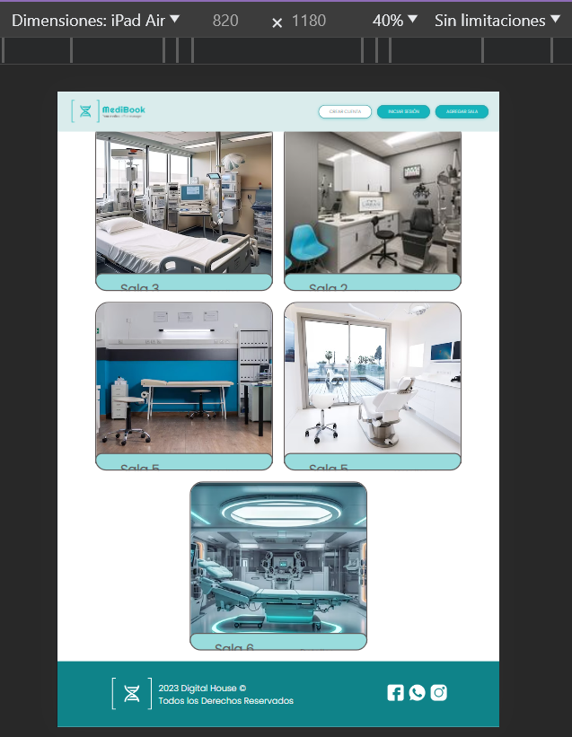
4 |  | mobile
 |  | tablet
 |  | desktop

5

6

7

